Лист1
Bug-report
ID | 1 | 2 | 3 | 4 | 5
Summary | Окно с текстом "Помилка у текстi?" отображается неверно слева на футере главной страницы сайта https://exe.ua/ | Часть текста не переведена на английский язык в разделе "Payment and delivery" при просмотре опций оплаты после смены на английский язык | Нет отображаения иконок у нескольких категорий товаров (Смартфоны, телефоны и Инструменты) в разделе Каталог | Символ гривны накладывается на строку "Отдел качества" и отсутствует пробел между строками справа вверху на главной странице сайта | ТВ нет в разделе "ТВ, Аудио, Видео, Фото" в Каталоге товаров
Pre conditions | Открыть сайт https://exe.ua/ | Открыть сайт https://exe.ua/ | Открыть сайт https://exe.ua/ | Открыть сайт https://exe.ua/ | Открыть сайт https://exe.ua/
Steps | 1. Посмотреть вниз главной страницы сайта | 1. Сменить язык на английский справа вверху на сайте, выбрав "Eng" 2. Перейти в раздел "Payment and delivery" из шапки профиля сайта | 1. Посмотреть в каталог слева на сайте | 1. Увеличить сайт https://exe.ua/ на 150 % | 1. Перейти в раздел "ТВ, Аудио, Видео, Фото" из Каталога
Post conditions
Expected result | Текст отображется отображается корректно | Весь текст отображается на английском языке | У всех категорий товаров есть иконки с изображением | Текст отображается корректно и есть пробелы между строками | ТВ отображается
Actual result | Белое окно с текстом "Помилка у текстi?" отображается некорректно | Не весь текст переведен на англ. язык: Онлайн оплата, Рахунок без ПДВ, Квитанция | Нет иконок с изображением у 2х категорий товаров: Смартфоны, телефоны и Инструменты | Символ гривны накладывается на строку "Отдел качества" и отсуствует пробел между строками | ТВ не отображается
Severity | Low | Cosmetic | Cosmetic | Low | High
Priority | Low | Low | Cosmetic | Low | Low
Type | UI | Локализация | UI | UI | Логичные
Assigned | Vasya Smirnov | Vasya Smirnov | Vasya Smirnov | Vasya Smirnov | Vasya Smirnov
State | Open | Open | Open | Open | Open
Date of creation | 2022-11-21 | 2022-11-21 | 2022-11-21 | 2022-11-21 | 2022-11-21
Environment | Windows 10, Chrome 107.0.5304.107 (Официальная сборка) | Windows 10, Chrome 107.0.5304.107 (Официальная сборка) | Windows 10, Chrome 107.0.5304.107 (Официальная сборка) | Windows 10, Chrome 107.0.5304.107 (Официальная сборка) | Windows 10, Chrome 107.0.5304.107 (Официальная сборка)
Screenshot | 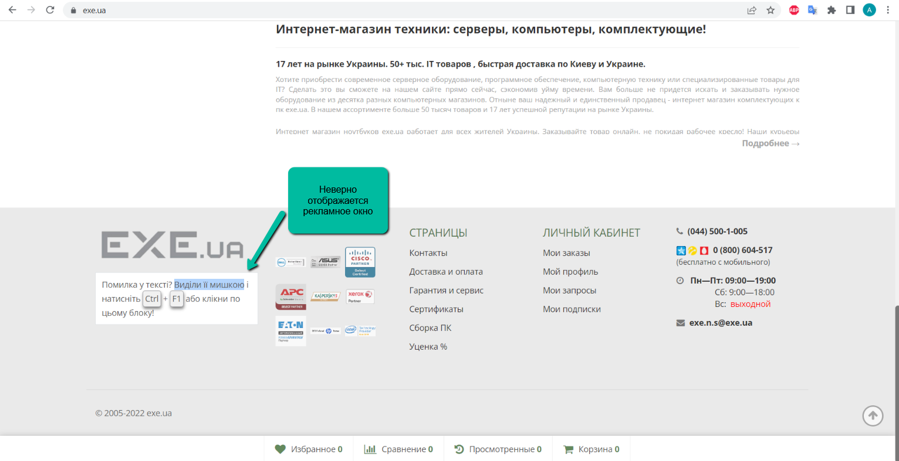 | 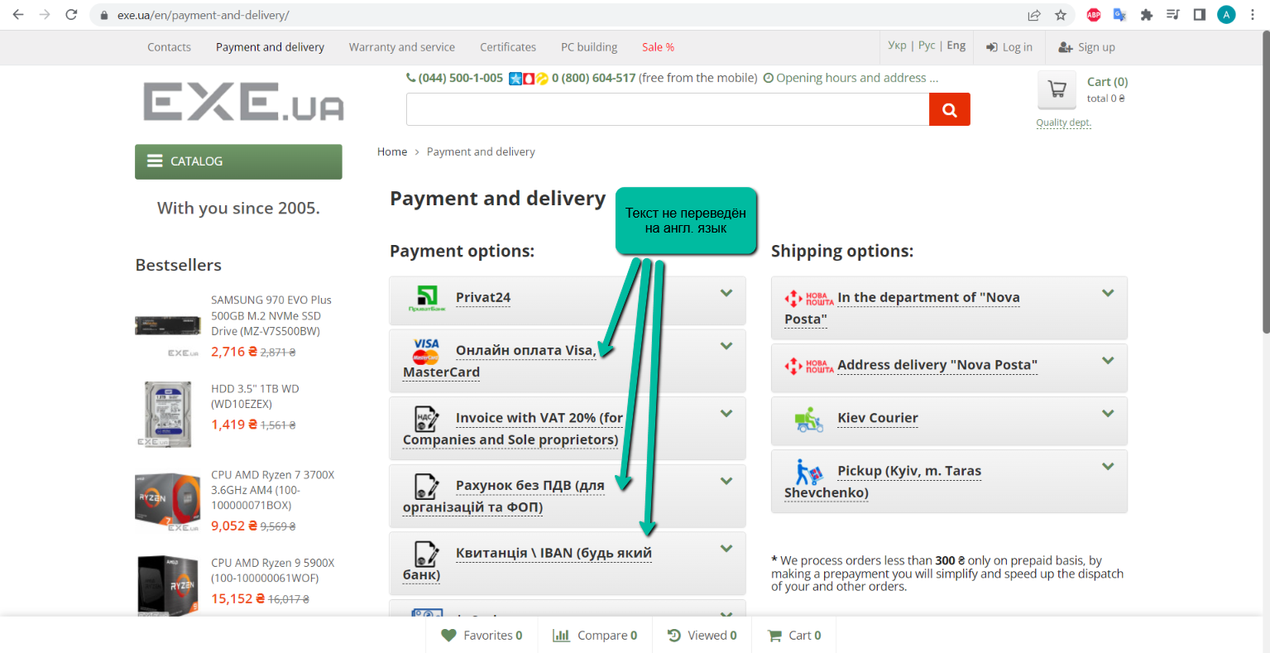 | 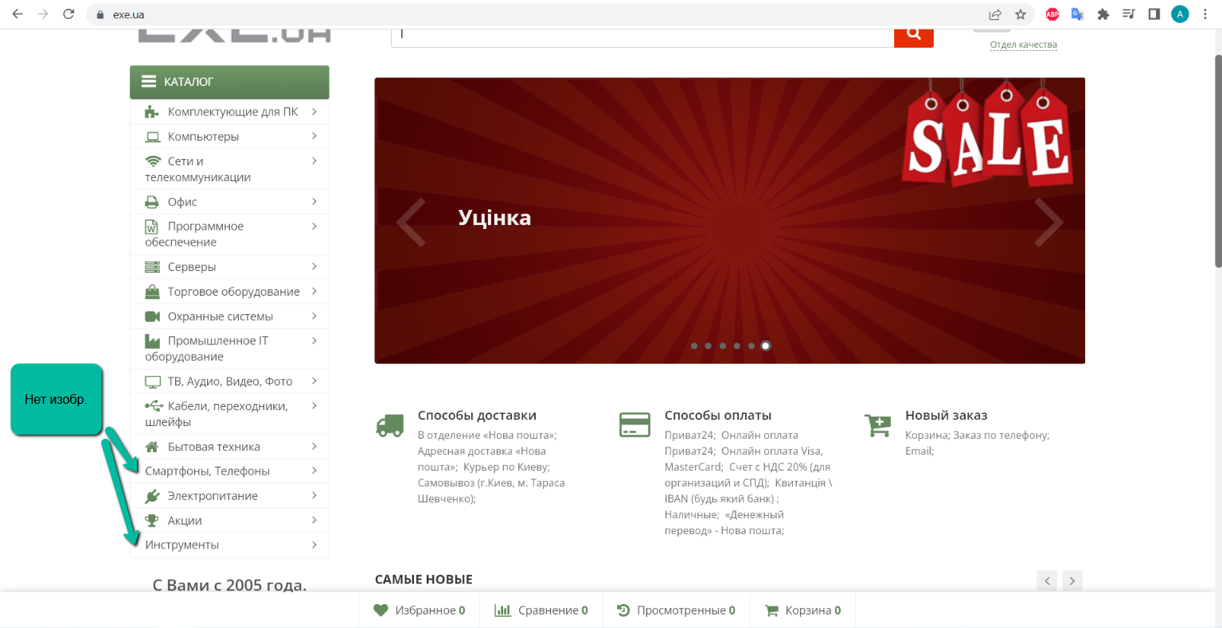 | 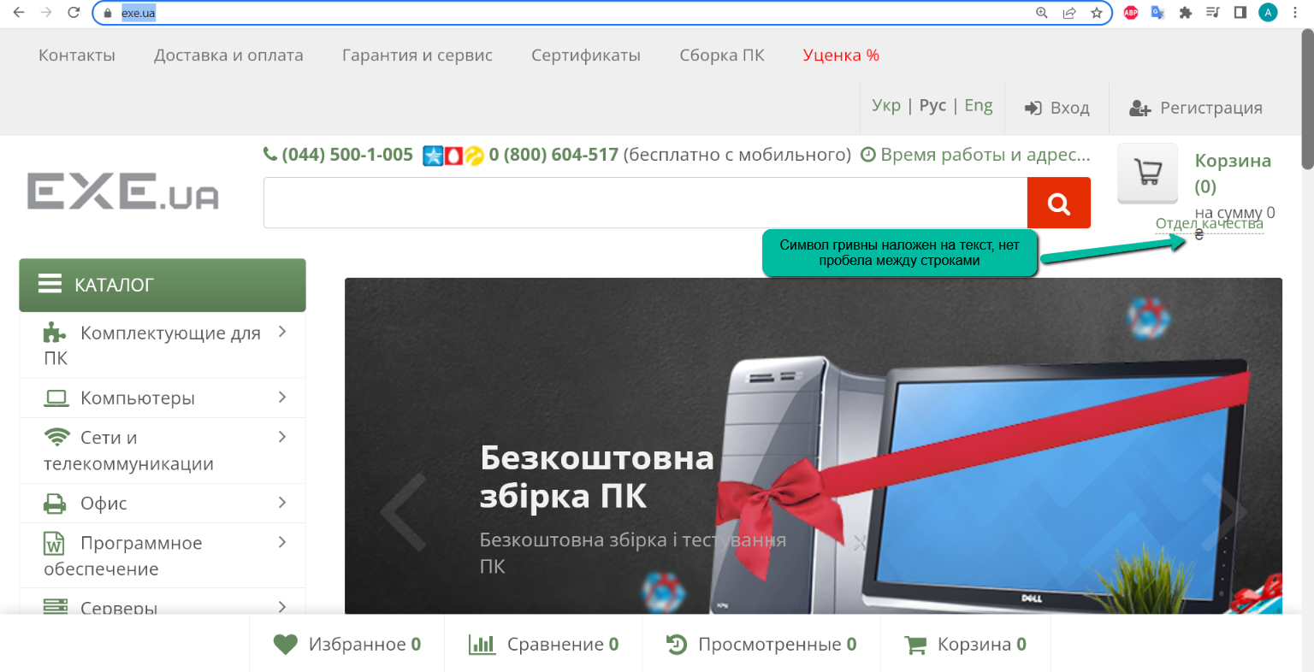 | 